상품제안서
프롬비 바람건조 가정용 UV 무선 칫솔살균기 | 상품코드: F23812

 |  |  |  |  |  |  | 02-412-0044 | www.easy1.co.kr
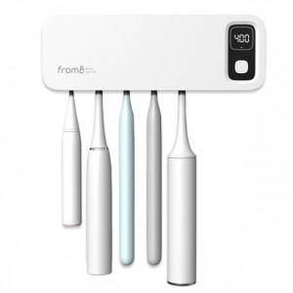 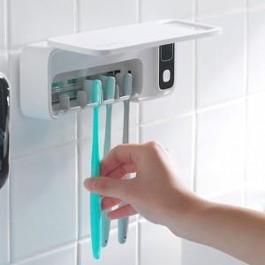 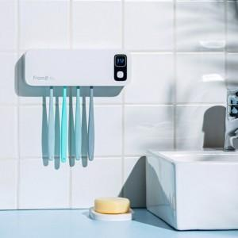

【상세/제작정보】

【인쇄/포장옵션】 | 레이저, 풀칼라 / 포장지포장

【공급단가】 | 수량 | 50~ | 100~ | 300~ | 500~ | 1,000~
*VAT별도 | 단가 | 25,450원 | 24,540원 | 23,630원 | 22,720원 | 21,810원

【상품 URL】 | https://dev.easy1.co.kr:443/src/goods_detail.php?gdno=23812

